关系图
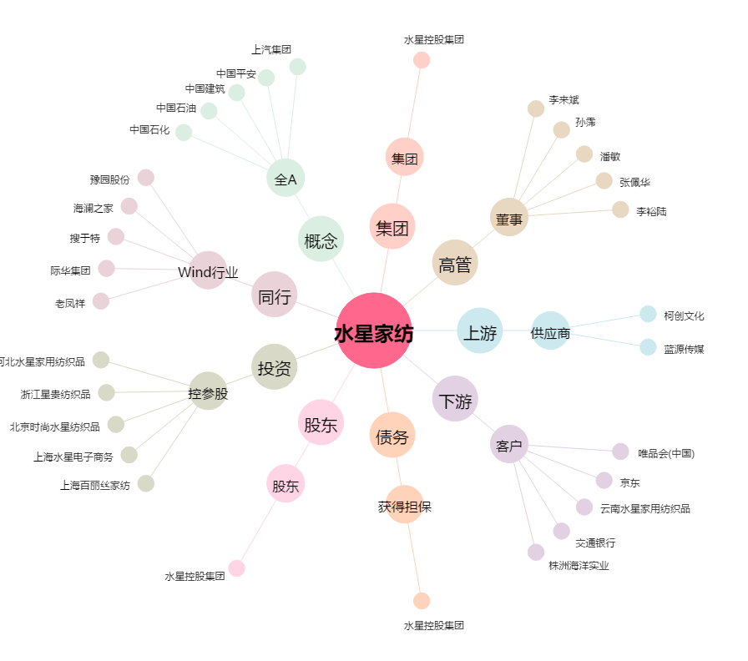
水星家纺[603365.SH] - 关系概览图

